Sheet1
 | Neapbūvētās zemes noma
 | Zemes vienības kadastra apzīmējums | Nosaukums, pagasts | Kopējā z.v. platība, ha | Nomas platība, ha | Lietošanas mērķis | Nomas maksa bez PVN gadā (EUR) | Termiņš, uz kādu slēdz zemes nomas līgumu | Sludinājuma ievietošanas mājaslapā uz 5 dd, datums | Pieteikšanās termiņš līdz … ieskaitot***
 | 56940070175* | "Mežziņi", Variešu pagasts | 2.4678 | 1.2678 | lauksaimniecība | 114.10 | līdz 31.03.2027. | 23.09.2025. | 30.09.2025. | 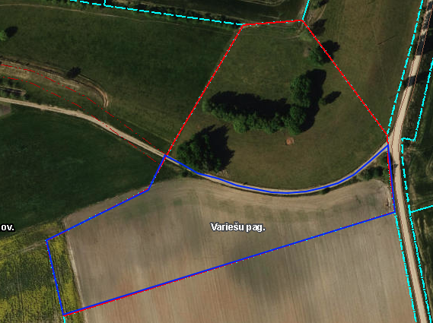
 | 56940080277** | "Mazdārziņi", Variešu pagasts | 5.90 | 0,1754 (Nr.17) | personīgā palīgsaimniecība | 15.20 | līdz 28.02.2029. | 23.09.2025. | 30.09.2025. | 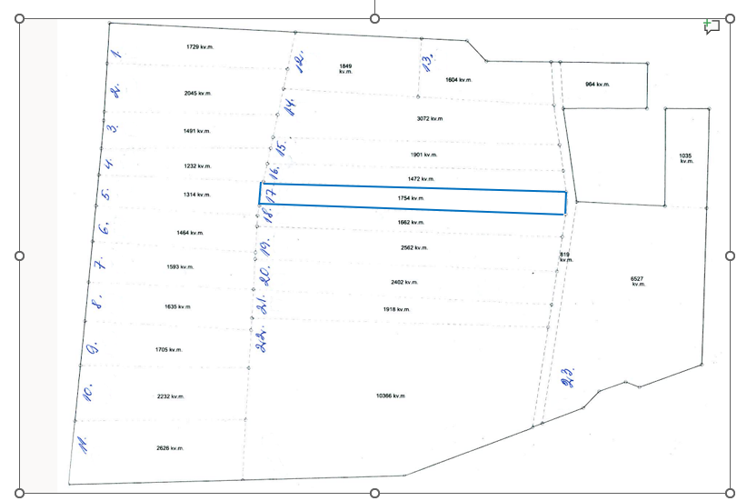
 | 56480050281** | D/s Veselība Nr.91A, Ābeļu pagasts | 0.0624 | 0.033 | personīgā palīgsaimniecība | 12.00 | 6 gadi | 23.09.2025. | 30.09.2025.
 | 56480050281** | D/s Veselība Nr.91A, Ābeļu pagasts | 0.0624 | 0.0124 | personīgā palīgsaimniecība | 12.00 | 6 gadi | 23.09.2025. | 30.09.2025. | 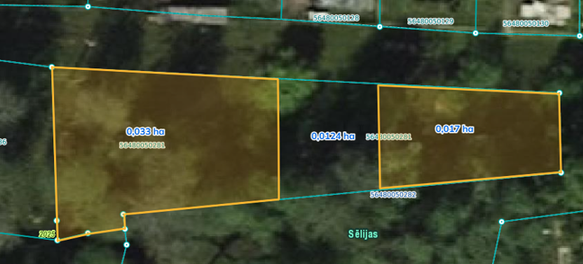
 | 56480050281** | D/s Veselība Nr.91A, Ābeļu pagasts | 0.0624 | 0.017 | personīgā palīgsaimniecība | 12.00 | 6 gadi | 23.09.2025. | 30.09.2025.
*Saskaņā Ministru kabineta 2018.gada 19.jūnija noteikumu Nr.350 „Publiskas personas zemes nomas un apbūves tiesības noteikumi”
** Saskaņā ar Jēkabpils novada domes 28.04.2022. noteikumiem “Neapbūvēta zemesgabala nomas tiesību piešķiršanas kārtība Jēkabpils novada pašvaldībā”.
*** Ja pretendentu pieteikšanās termiņā, kas nav īsāks par piecām darbdienām, piesakās vairāki pretendenti, neapbūvēta zemesgabala nomnieku noskaidro rakstiskā vai mutiskā izsolē. Pieteikumus, kas iesniegti pēc norādītā termiņa, neizskata.

